상품제안서
다즐 3단 대형 원터치 완전자동우양산 10K 하드파우치 무료 제공 풀칼라인쇄 | 상품코드: F27838

 |  |  |  |  |  |  | 02-412-0044 | www.easy1.co.kr
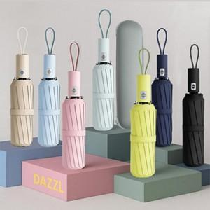

【상세/제작정보】 | <p><span style="font-size: 14pt;"><b>* 인쇄 위치별 인쇄 방법입니다&nbsp;</b></span></p><p><span style="font-size: 14pt;"><b> 1. 손잡이 인쇄 - 실크 1도 인쇄&nbsp;</b></span></p><p><span style="font-size: 14pt;"><b> 2. 하드파우치 전사 인쇄</b></span></p><p><span style="font-size: 18pt;"><b>* 무료배송</b></span></p>

【인쇄/포장옵션】 | 실크, 풀칼라 / 포장지포장

【공급단가】 | 수량 | 50~ | 100~ | 500~ | 1,000~ | 2,000~
*VAT별도 | 단가 | 8,480원 | 8,410원 | 8,280원 | 8,070원 | 7,930원

【상품 URL】 | http://www.easy1.co.kr/src/goods_detail.php?gdno=27838

